Zadanie_1
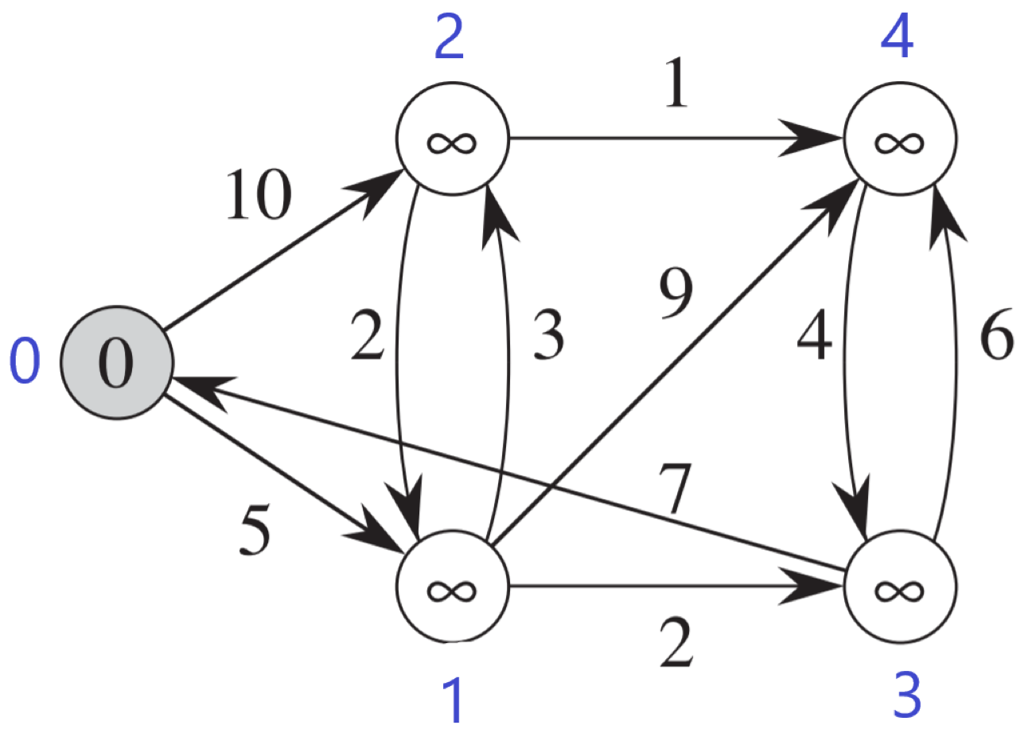
 |  |  | Listy sąsiedztwa
 |  |  | 0 | 2:10 | 1:5 |  | 0 | 1 | 2 | 3 | 4
 |  |  | 1 |  |  | d | 0 | max | max | max | max | odległość od źródła
 |  |  | 2 |  |  | p | None | None | None | None | None | poprzednik
 |  |  | 3 |  |  | Q | false | false | false | false | false | false - wierzchołek jest w kolejce; true - wierzchołek usuniety z kolejki
 |  |  | 4
 |  |  |  |  |  |  | 0 | 1 | 2 | 3 | 4
 |  |  |  |  |  | d
 |  |  |  |  |  | p
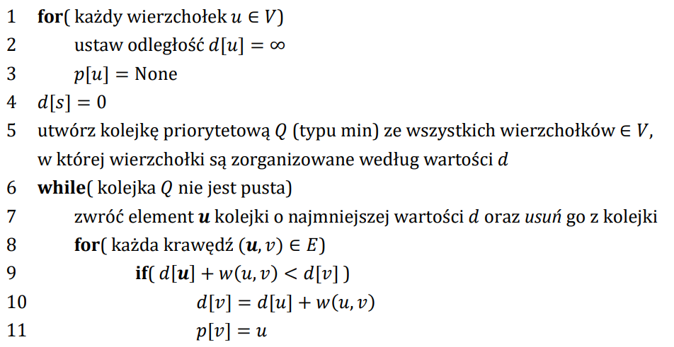
 |  |  |  |  |  | Q

 |  |  |  |  |  |  | 0 | 1 | 2 | 3 | 4
 |  |  |  |  |  | d
 |  |  |  |  |  | p
 |  |  |  |  |  | Q

 |  |  |  |  |  |  | 0 | 1 | 2 | 3 | 4
 |  |  |  |  |  | d
 |  |  |  |  |  | p
 |  |  |  |  |  | Q

 |  |  |  |  |  |  | 0 | 1 | 2 | 3 | 4
Ścieżka |  | Koszt |  |  |  | d
 | 0 |  |  |  |  | p
 | 1 |  |  |  |  | Q
 | 2
 | 3 |  |  |  |  |  | 0 | 1 | 2 | 3 | 4
 | 4 |  |  |  |  | d
 |  |  |  |  |  | p
 |  |  |  |  |  | Q

Zadanie_2
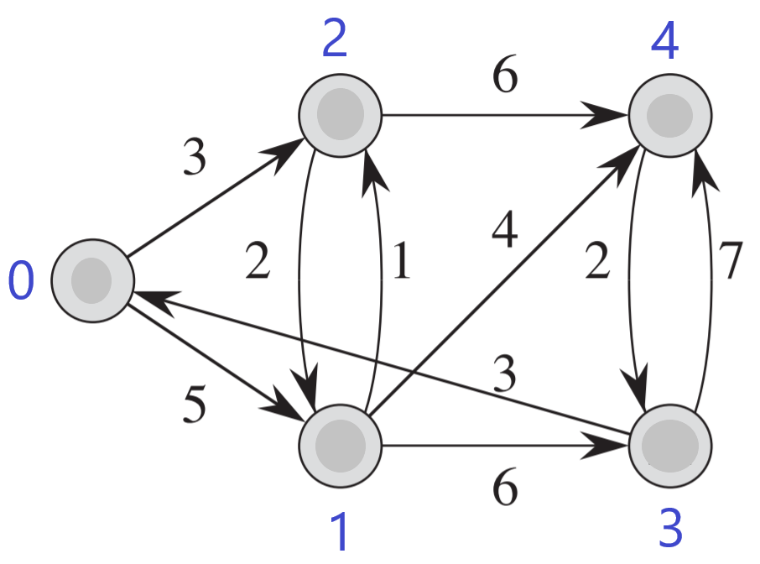
 | 0 | 1 | 2 | 3 | 4 | Ścieżka |  | Koszt
d | 0 | max | max | max | max |  | 0
p | None | None | None | None | None |  | 1
Q | false | false | false | false | false |  | 2
 |  |  |  |  |  |  | 3
 | 0 | 1 | 2 | 3 | 4 |  | 4
d
p
Q

